様式第１号別紙１
参照（こむすび住宅基準）
様式第１号別紙１（第５条関係）

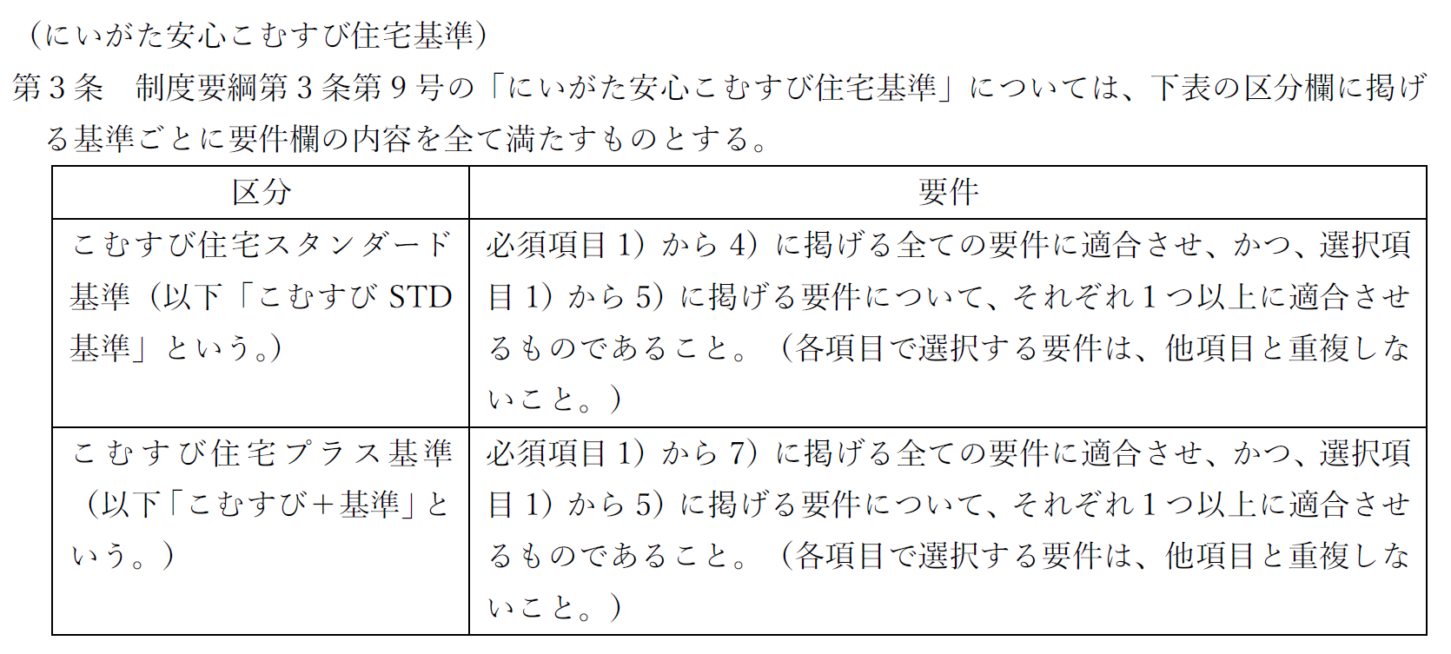
にいがた安心こむすび住宅推進事業補助金
事業計画書
１．事業計画（該当するものに☑）
（１）販売方法
 | FALSE | リノベーション完成後販売 ※ただし、工事が完了する前であっても売買契約を締結できるものとする
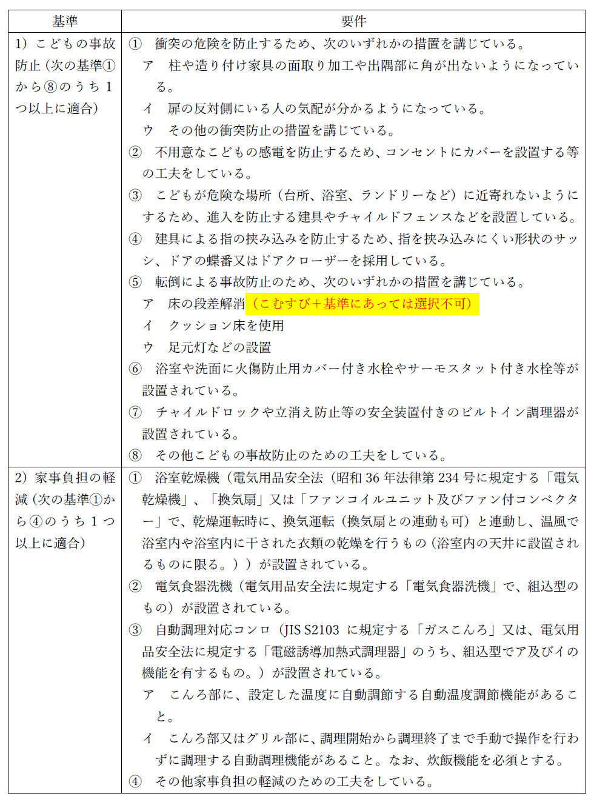
 | FALSE | リノベーションプラン付き販売 ※補助金の交付決定を受けた日から起算して90日を経過した日までに売買契約が成立しないときは、原則として、リノベ－ション完成後販売への変更や補助事業の中止・廃止等の手続きを講じるものとする

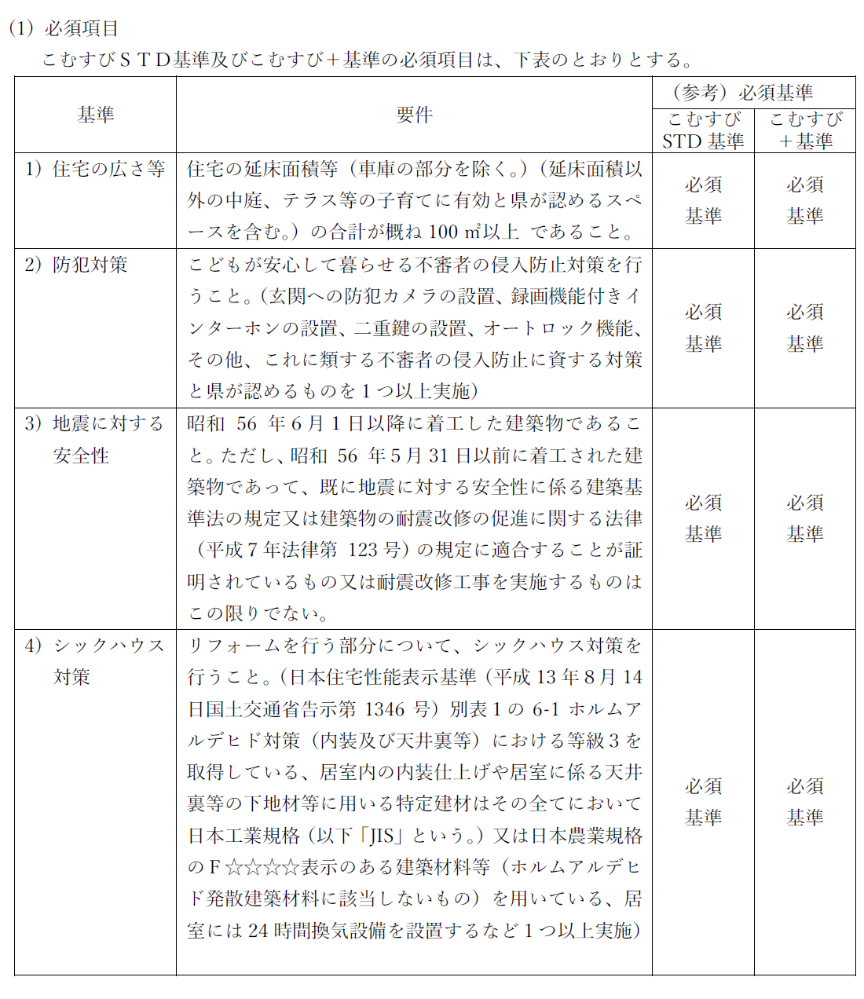
（２）にいがた安心こむすび住宅基準への適合
 | FALSE | こむすび住宅スタンダード基準（必須項目1）～4)及び選択項目1)～5)）
 | FALSE | こむすび住宅プラス基準 （必須項目1）～7)及び選択項目1)～5)）

 | 【必須項目】5）～7）は、こむすび住宅プラス基準のみ必須
 | 基準 |  |  |  |  |  | 取組内容
 | FALSE | 1）住宅の広さ等
 | FALSE | 2）防犯対策
 | FALSE | 3）地震に対する安全性
 | FALSE | 4）シックハウス対策
 | FALSE | 5）床の段差解消
 | FALSE | 6）対面キッチンの採用
 | FALSE | 7）収納の確保(床面積の10％以上)

 | 【選択項目】こむすび住宅プラス基準にあっては、1）⑤ア、4）③、5）⑥ 採用不可
 | 基準 |  |  |  | 選択要件 |  | 取組内容
 | 1）こどもの事故防止 |  |  |  | FALSE
 |  |  |  |  | FALSE
 |  |  |  |  | FALSE
 | 2）家事負担の軽減 |  |  |  | FALSE
 |  |  |  |  | FALSE
 |  |  |  |  | FALSE
 | 3）不審者の侵入防止 |  |  |  | FALSE
 |  |  |  |  | FALSE
 |  |  |  |  | FALSE
 | 4）家族のふれあい |  |  |  | FALSE
 |  |  |  |  | FALSE
 |  |  |  |  | FALSE
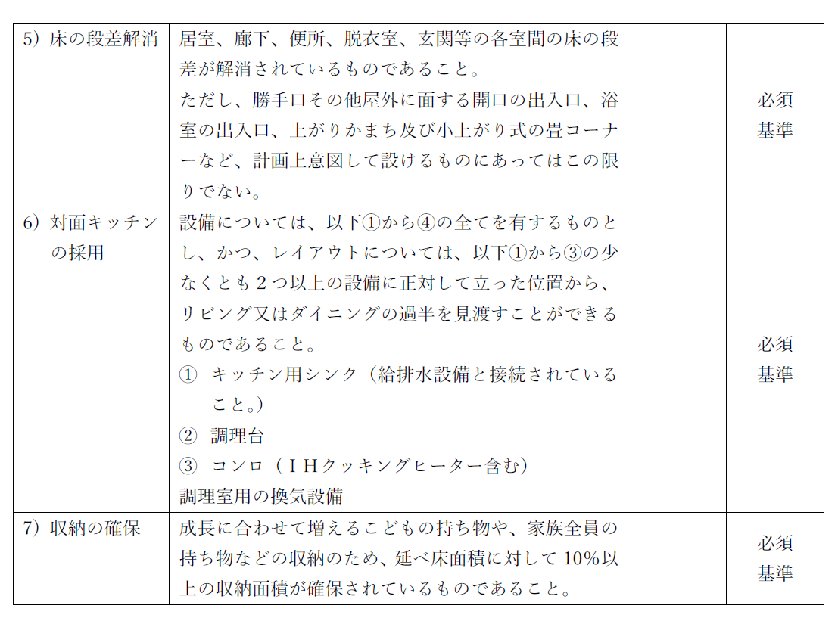
 | 5）子育て環境の確保 |  |  |  | FALSE
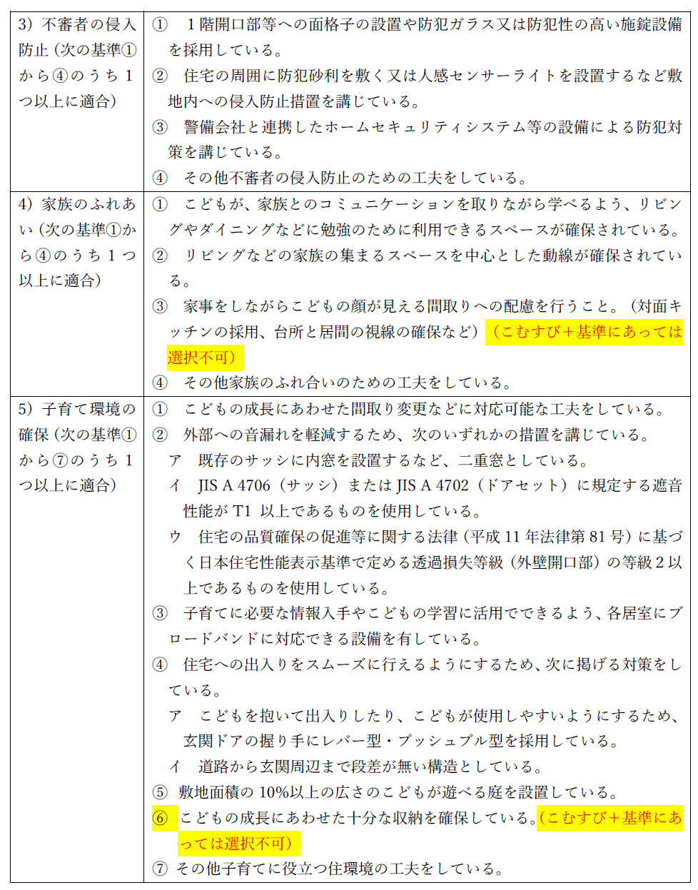
 |  |  |  |  | FALSE
 |  |  |  |  | FALSE

 | （その他、子育てしやすい住宅として工夫していることがあれば記載してください）

 | 注１）各項目の実施の内容がわかるよう、括弧書きで数量・仕様等の内容詳細を記載してください、
 | また、添付の図面、説明資料等により計画書に記載の各事項の内容が分かるようにしてください
 | 注２）選択項目①②③④⑤は、それぞれ最低１つ以上実施してください（交付要領例示のほか、独自の
 | 提案も可能です、対象となるか事前に事務局に確認をお願いします）
 | 注３）【必須項目】と【選択項目】で選択する要件が重複しないよう注意してください
 | 注４）欄が不足する場合は別紙を添付してください

 | （３）計画の概要
 | （子育て以外にも、物件や当該計画の特色やアピール点を簡潔に記載してください）

 | 注１）各項目の実施の内容がわかるよう、括弧書きで数量・仕様等の内容詳細を記載してください、
 | また、添付の図面、説明資料等により計画書に記載の各事項の内容が分かるようにしてください
 | 注２）欄が不足する場合は別紙を添付してください

 | （４）雪国型ZEHの概要（加算を利用する場合に記入）
 | 設備の概要
 | ZEHの種類 |  | FALSE | ZEH | FALSE | ZEH＋ | FALSE | NearlyZEH |  | FALSE | NearlyZEH＋ |  | FALSE | ZEH Oriented
 | UA値
 | C値 |  | FALSE | 工事完了後に1.0以下
 | 注）数値の根拠となる証明書等を添付のこと

２．事業費
（１）補助対象額（税抜で記載してください）
補助対象 |  |  | A 事業費 総額 |  |  | B 補助対象 事業費 |  | C 補助 率 | D （B × C） |  |  | E 補助上 限額 |  | DとEのうち 小さい額 （補助対象額）
①-1こむすび住宅スタンダード基準適合に係る改修費用 |  |  |  |  |  |  |  | 1/2 | 0 |  |  | 3,000,000 |  | 0
①-2こむすび住宅プラス基準適合に係る改修費用 |  |  |  |  |  |  |  |  |  |  |  | 3,500,000 |  | 0
 | こむすび住宅スタンダード基準適合に係る改修費用分 |  |  |  |  |  |  | 1/2 | 0 |  |  | 3,000,000 |  | 0
 | 必須項目5）から7)適合に係る改修費用分（加算） |  |  |  |  |  |  | 1/2 | 0 |  |  | 500,000 |  | 0
②-1既存住宅状況調査に係る費用 |  |  |  |  |  |  |  | 1/2 | 0 |  |  | 50,000 |  | 0
②-2登録住宅性能評価に係る費用 |  |  |  |  |  |  |  | 1/2 | 0 |  |  | 100,000 |  | 0
③移住定住支援制度等の広報に係る費用 |  |  |  |  |  |  |  | 1/2 | 0 |  |  | 100,000 |  | 0
④雪国型ZEH基準適合に係る費用（加算） |  |  |  |  |  |  |  | 10/10 | 0 |  |  | 500,000 |  | 0
計（補助金申請額）①＋②＋③＋④ |  |  |  |  |  |  |  |  |  |  |  |  |  | 0
うち改修費①+④（販売に当たり当該額を引いた額を販売価格とする） |  |  |  |  |  |  |  |  |  |  |  |  |  | 0
注１）様式第１号に記載の額と整合してください（D欄は、各項目ごとに千円未満の端数があるときは切り捨てる）
注２）添付の見積により、記載の金額の内訳が分かるようにしてください
注３）提案の額及び単価により、工事の仕様や額の妥当性について確認を求める場合があります

様式第１号別紙１ (記載例)
参照（こむすび住宅基準）
様式第１号別紙１（第５条関係）

にいがた安心こむすび住宅推進事業補助金
事業計画書
１．事業計画（該当するものに☑）
（１）販売方法
 | TRUE | リノベーション完成後販売 ※ただし、工事が完了する前であっても売買契約を締結できるものとする
 | FALSE | リノベーションプラン付き販売 ※補助金の交付決定を受けた日から起算して90日を経過した日までに売買契約が成立しないときは、原則として、リノベ－ション完成後販売への変更や補助事業の中止・廃止等の手続きを講じるものとする

（２）にいがた安心こむすび住宅基準への適合
 | FALSE | こむすび住宅スタンダード基準（必須項目1）～4)及び選択項目1)～5)）
 | TRUE | こむすび住宅プラス基準 （必須項目1）～7)及び選択項目1)～5)）

 | 【必須項目】5）～7）は、こむすび住宅プラス基準のみ必須
 | 基準 |  |  |  |  |  | 取組内容
 | TRUE | 1）住宅の広さ等 |  |  |  |  | 延床面積110.5㎡、子育てに有効な中庭30㎡ 計140.5㎡
 | TRUE | 2）防犯対策 |  |  |  |  | 録画機能付きインターホンの設置
 | TRUE | 3）地震に対する安全性 |  |  |  |  | 新耐震基準に適合（1998年 新築）
 | TRUE | 4）シックハウス対策 |  |  |  |  | 24時間換気設備の設置
 | TRUE | 5）床の段差解消 |  |  |  |  | 実施（平面図参照）、小上がり畳コーナーあり
 | TRUE | 6）対面キッチンの採用 |  |  |  |  | 採用（有する設備と見通しについては平面図参照）
 | TRUE | 7）収納の確保(床面積の10％以上) |  |  |  |  | 延べ床面積に占める収納割合12.2％（平面図参照）

 | 【選択項目】こむすび住宅プラス基準にあっては、1）⑤ア、4）③、5）⑥ 採用不可
 | 基準 |  |  |  | 選択要件 |  | 取組内容
 | 1）こどもの事故防止 |  |  |  | TRUE | ①ア | リビング出隅部柱の面取り加工を実施
 |  |  |  |  | TRUE | ①イ | クッション床を使用
 |  |  |  |  | TRUE | ⑥ | 浴室、洗面はサーモスタット付き水栓を設置
 | 2）家事負担の軽減 |  |  |  | TRUE | ① | 浴室乾燥機を設置
 |  |  |  |  | TRUE | ② | 電気食器洗機を設置
 |  |  |  |  | FALSE
 | 3）不審者の侵入防止 |  |  |  | TRUE | ② | 人感センサー付きの門灯を設置
 |  |  |  |  | FALSE
 |  |  |  |  | FALSE
 | 4）家族のふれあい |  |  |  | TRUE | ① | リビングにこどものスタディスペースを確保
 |  |  |  |  | TRUE | ② | リビングを中心とした動線を確保
 |  |  |  |  | FALSE
 | 5）子育て環境の確保 |  |  |  | TRUE | ②ア | 内窓を設置
 |  |  |  |  | TRUE | ③ | ブロードバンドに対応できる設備の設置
 |  |  |  |  | TRUE | ⑤ | こどもが遊べる庭を設置（敷地面積の15％）平面図参照

 | （その他、子育てしやすい住宅として工夫していることがあれば記載してください）
 | ・○○の実施（内容：〇〇 ） ・○○の実施（内容：〇〇 ）

 | 注１）各項目の実施の内容がわかるよう、括弧書きで数量・仕様等の内容詳細を記載してください、
 | また、添付の図面、説明資料等により計画書に記載の各事項の内容が分かるようにしてください
 | 注２）選択項目①②③④⑤は、それぞれ最低１つ以上実施してください（交付要領例示のほか、独自の
 | 提案も可能です、対象となるか事前に事務局に確認をお願いします）
 | 注３）【必須項目】と【選択項目】で選択する要件が重複しないよう注意してください
 | 注４）欄が不足する場合は別紙を添付してください

 | （３）計画の概要
 | （子育て以外にも、物件や当該計画の特色やアピール点を簡潔に記載してください）
 | ・〇〇に対応（内容：〇〇 ） ・〇〇に便利（内容：〇〇 ） ・〇〇に配慮（内容：〇〇 ） ・○○の実施（内容：〇〇 ）

 | 注１）各項目の実施の内容がわかるよう、括弧書きで数量・仕様等の内容詳細を記載してください、
 | また、添付の図面、説明資料等により計画書に記載の各事項の内容が分かるようにしてください
 | 注２）欄が不足する場合は別紙を添付してください

 | （４）雪国型ZEHの概要（加算を利用する場合に記入）
 | 設備の概要
 | ZEHの種類 |  | FALSE | ZEH | FALSE | ZEH＋ | FALSE | NearlyZEH |  | FALSE | NearlyZEH＋ |  | TRUE | ZEH Oriented
 | UA値 |  | 0.40（暫定値）
 | C値 |  | TRUE | 工事完了後に1.0以下
 | 注）数値の根拠となる証明書等を添付のこと

２．事業費
（１）補助対象額（税抜で記載してください）
補助対象 |  |  | A 事業費 総額 |  |  | B 補助対象 事業費 |  | C 補助 率 | D （B × C） |  |  | E 補助上 限額 |  | DとEのうち 小さい額 （補助対象額）
①-1こむすび住宅スタンダード基準適合に係る改修費用 |  |  |  |  |  |  |  | 1/2 | 0 |  |  | 3,000,000 |  | 0
①-2こむすび住宅プラス基準適合に係る改修費用 |  |  | 9,000,000 |  |  |  |  |  |  |  |  | 3,500,000 |  | 3,500,000
 | こむすび住宅スタンダード基準適合に係る改修費用分 |  |  |  |  | 7,000,000 |  | 1/2 | 3,500,000 |  |  | 3,000,000 |  | 3,000,000
 | 必須項目5）から7)適合に係る改修費用分（加算） |  |  |  |  | 1,100,000 |  | 1/2 | 550,000 |  |  | 500,000 |  | 500,000
②-1既存住宅状況調査に係る費用 |  |  | 150,000 |  |  | 150,000 |  | 1/2 | 75,000 |  |  | 50,000 |  | 50,000
②-2登録住宅性能評価に係る費用 |  |  | 150,000 |  |  | 150,000 |  | 1/2 | 75,000 |  |  | 100,000 |  | 75,000
③移住定住支援制度等の広報に係る費用 |  |  | 200,000 |  |  | 200,000 |  | 1/2 | 100,000 |  |  | 100,000 |  | 100,000
④雪国型ZEH基準適合に係る費用（加算） |  |  | 700,000 |  |  | 700,000 |  | 10/10 | 700,000 |  |  | 500,000 |  | 500,000
計（補助金申請額）①＋②＋③＋④ |  |  |  |  |  |  |  |  |  |  |  |  |  | 4,225,000
うち改修費①+④（販売に当たり当該額を引いた額を販売価格とする） |  |  |  |  |  |  |  |  |  |  |  |  |  | 4,000,000
注１）様式第１号に記載の額と整合してください（D欄は、各項目ごとに千円未満の端数があるときは切り捨てる）
注２）添付の見積により、記載の金額の内訳が分かるようにしてください
注３）提案の額及び単価により、工事の仕様や額の妥当性について確認を求める場合があります

様式第１号別紙２
様式第１号別紙２（第５条関係）
(交付決定番号) | にいがた安心こむすび住宅 計画事業の概要 |  |  |  | FALSE | こむすび住宅スタンダード基準 | FALSE | こむすび住宅プラス基準
●事業者 | 事業者名 |  |  |  | ●物件のPRポイント
 | TEL
 | Mail
 | HP
●物件 | 所在地
 | 構造･階数 |  | 建設時期
 | 敷地面積 (㎡) |  | 建築面積 (㎡)
 | 延床面積 (㎡) |  | 子育て有効ｽﾍﾟｰｽ (㎡)
こちらは、交付申請時に提出する様式第１号別紙２「計画事業の概要」の様式です。
完了の場合は、様式第５号別紙２「完了事業の概要」の様式を使用してください。
 | 性能評価の実施 |  | 雪国型ZEH対応
 | 工事時期（予定） |  |  | ～
●こむすび住宅基準等 |  | 主な取組内容
必須項目 | 住宅の広さ等

（共通） | 防犯対策

 | 地震に対する安全性

 | シックハウス対策

必須項目 (こむすび住宅 プラス基準) | 床の段差解消

 | 対面キッチンの採用

 | 収納の確保

選択項目 | こどもの事故防止

（共通） | 家事負担の軽減

 | 不審者の侵入防止

 | 家族のふれあい

 | 子育て環境の確保

その他の工夫・特色

様式第１号別紙２ (記載例)
様式第１号別紙２（第５条関係）
(交付決定番号) | にいがた安心こむすび住宅 計画事業の概要 |  |  |  |  |  | FALSE | こむすび住宅スタンダード基準 | TRUE | こむすび住宅プラス基準
●事業者 | 事業者名 | 株式会社○○ |  |  |  |  | ●物件のPRポイント
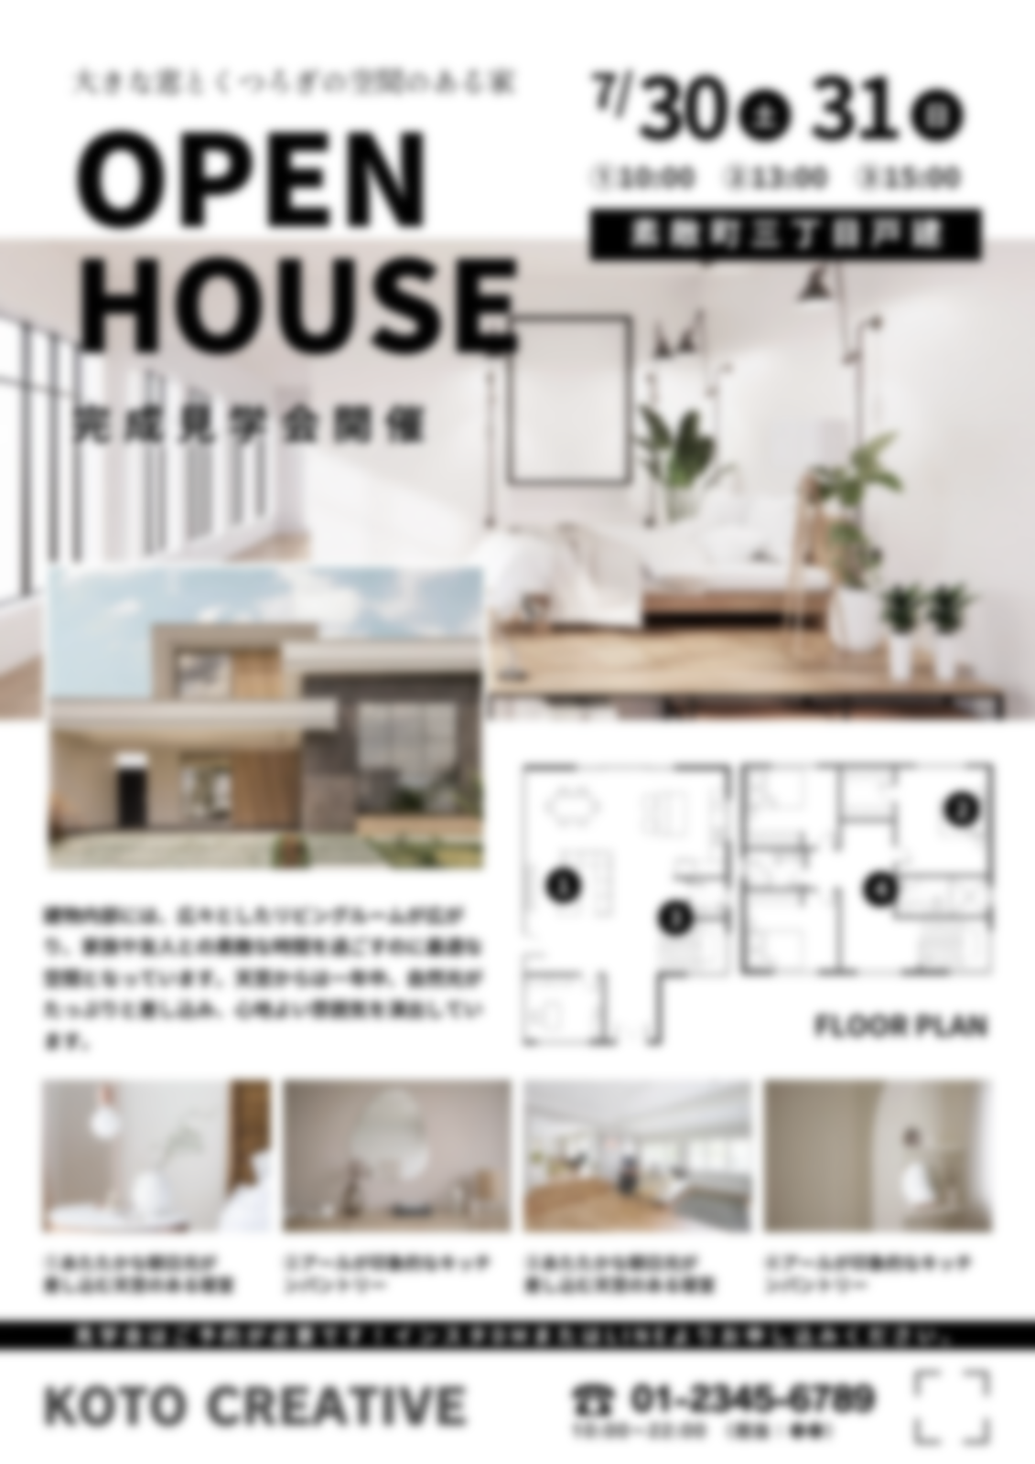
 | TEL | 000-0000-0000
 | Mail | xxxx@xxxx.xx.xx
 | HP | http://www.xxx.xx.xx
図面・写真・文字など
自由に表現してください
●物件 | 所在地 | ○○市○○区○○町 地内
 | 構造･階数 | ○造〇階 | 建設時期 |  |  | 19XX年
 | 敷地面積 (㎡) | XXX.XX | 建築面積 (㎡) |  |  | XXX.XX
 | 延床面積 (㎡) | XXX.XX | 子育て有効ｽﾍﾟｰｽ (㎡) |  |  | XXX.XX
 | 性能評価の実施 | 実施／未実施 | 雪国型ZEH対応 |  |  | 対応／非対応
 | 工事時期（予定） | R○年○月 |  | ～ | R○年○月
●こむすび住宅基準等 |  | 主な取組内容
必須項目 | 住宅の広さ等 | 延床面積XXX㎡／延べ床面積XX㎡と子育てに有効な面積XX㎡ 等

（共通） | 防犯対策 | ○○のための○○実施（場所、数量） 等

 | 地震に対する安全性 | 新耐震建築物／耐震改修を実施 等

 | シックハウス対策 | 住宅性能表示等級３取得／Ｆ☆☆☆☆建材使用／24時間換気 等

必須項目 (こむすび住宅 プラス基準) | 床の段差解消 | ○○のための○○実施（場所、数量） 等

 | 対面キッチンの採用 | ○○のための○○実施（場所、数量） 等

 | 収納の確保 | ○○のための○○実施（場所、数量） 等

選択項目 | こどもの事故防止 | ○○のための○○実施（場所、数量） ○○のための○○実施（場所、数量） 等

（共通） | 家事負担の軽減 | ○○のための○○実施（場所、数量） ○○のための○○実施（場所、数量） 等

 | 不審者の侵入防止 | ○○のための○○実施（場所、数量） ○○のための○○実施（場所、数量） 等

 | 家族のふれあい | ○○のための○○実施（場所、数量） ○○のための○○実施（場所、数量） 等

 | 子育て環境の確保 | ○○のための○○実施（場所、数量） ○○のための○○実施（場所、数量） 等

その他の工夫・特色 |  | ○○のための○○実施（場所、数量） ○○のための○○実施（場所、数量） 等

様式第２号(変更申請)
様式第２号（第７条関係）

 |  |  |  |  |  |  |  |  |  |  |  |  | 令和 |  |  |  | 年 |  | 月 | 日

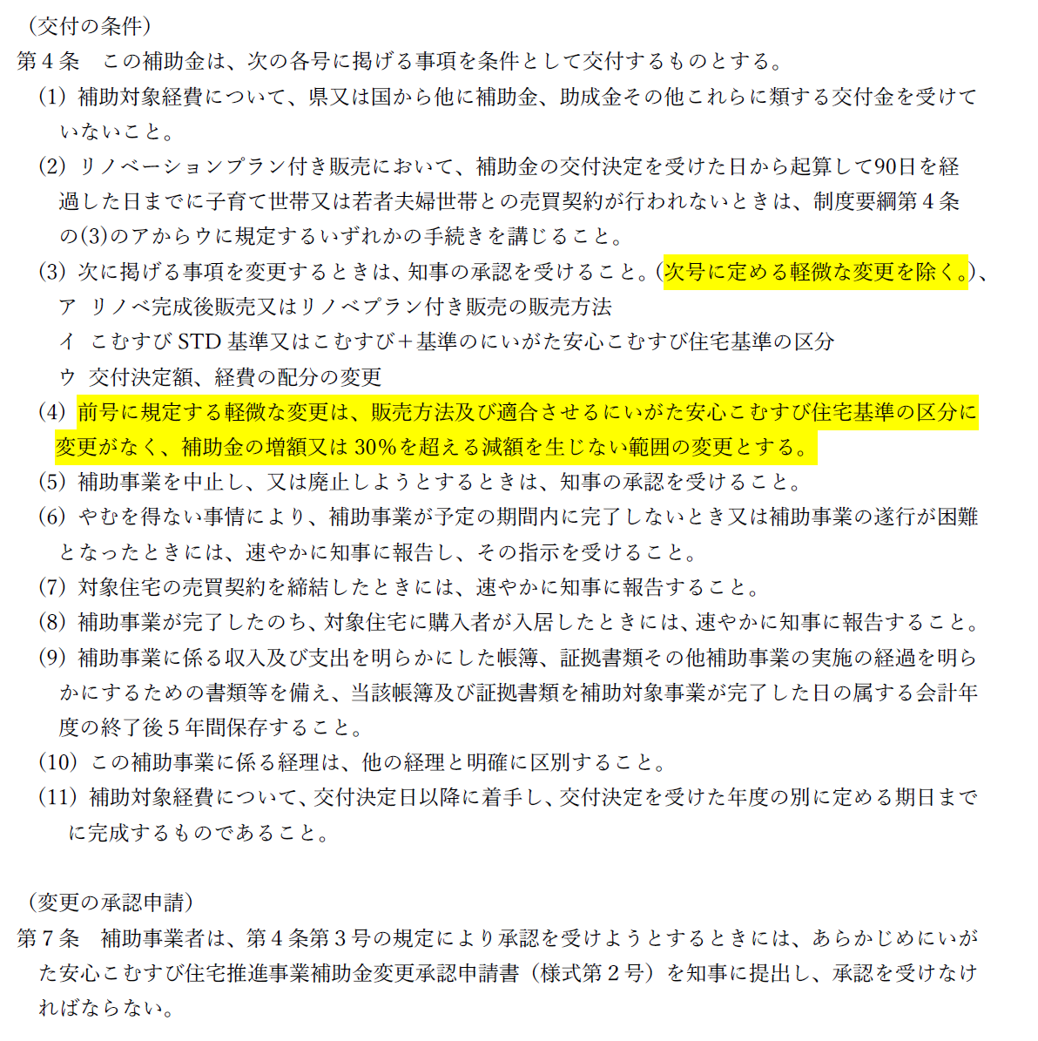
にいがた安心こむすび住宅推進事業補助金
変更承認申請書

新潟県知事 花角 英世 様

 |  |  |  |  |  |  | （申請者） |  |  | 事業者名
 |  |  |  |  |  |  |  |  |  | 代表者職・氏名
 |  |  |  |  |  |  |  |  |  | 担当者所属・氏名
 |  |  |  |  |  |  |  |  |  | 担当者連絡先 |  | TEL
 |  |  |  |  |  |  |  |  |  |  |  | メール

令和 |  |  | 年 | 月 | 日付け | 建 | 第 |  | 号で交付決定を受けた標記補助金に係る補助事業について
下記のとおり変更したいので、にいがた安心こむすび住宅推進事業補助金交付要綱第７条の規定により
承認を申請します。
なお、本申請書及び添付書類に記載の事項は事実に相違ありません。

記
１．対象住宅
 | 交付決定番号 |  |  |  | R○-○○
 | 所 在 地 |  |  |  | 新潟県

２．変更の理由

３．変更の内容
 |  | 変更前 |  |  |  |  |  |  |  |  | 変更後
 | 事業内容

 | 申請額 | 補助金申請額（①＋②＋③＋④）： |  |  |  |  |  |  |  |  | 補助金申請額（①＋②＋③＋④）：
 |  |  |  |  |  |  |  | 千円（税抜） |  |  |  |  |  |  |  | 千円（税抜）
 |  | うち、改修費相当額（①＋④） ： |  |  |  |  |  |  |  |  | うち、改修費相当額（①＋④） ：
 |  |  |  |  |  |  |  | 千円（税抜） |  |  |  |  |  |  |  | 千円（税抜）

 |  |  |  |  |  |  |  |  |  |  | 経費の配分変更 |  |  | FALSE | あり |  | FALSE | なし

４．添付書類（添付したものに☑）
 | FALSE | 変更事業計画書（様式第２号別紙）
 | 注）その他、当初交付申請から変更があった資料、並びに変更内容の説明に必要な資料を添付してください

様式第２号別紙１
様式第２号別紙１（第７条関係）

参照（こむすび住宅基準）
にいがた安心こむすび住宅推進事業補助金
変更事業計画書
１．事業計画（該当するものに☑）
（１）販売方法
 | FALSE | リノベーション完成後販売 ※ただし、工事が完了する前であっても売買契約を締結できるものとする
 | FALSE | リノベーションプラン付き販売 ※補助金の交付決定（当初）を受けた日から起算して90日を経過した日までに売買契約が成立しないときは、原則として、リノベ－ション完成後販売への変更や補助事業の中止・廃止等の手続きを講じるものとする

（２）にいがた安心こむすび住宅基準への適合
 | FALSE | こむすび住宅スタンダード基準（必須項目1）～4)及び選択項目1)～5)）
 | FALSE | こむすび住宅プラス基準 （必須項目1）～7)及び選択項目1)～5)）

 | 【必須項目】5）～7）は、こむすび住宅プラス基準のみ必須
 | 基準 |  |  |  |  |  | 取組内容
 | FALSE | 1）住宅の広さ等
 | FALSE | 2）防犯対策
 | FALSE | 3）地震に対する安全性
 | FALSE | 4）シックハウス対策
 | FALSE | 5）床の段差解消
 | FALSE | 6）対面キッチンの採用
 | FALSE | 7）収納の確保(床面積の10％以上)

 | 【選択項目】こむすび住宅プラス基準にあっては、1）⑤ア、4）③、5）⑥ 採用不可
 | 基準 |  |  |  | 選択要件 |  | 取組内容
 | 1）こどもの事故防止 |  |  |  | FALSE
 |  |  |  |  | FALSE
 |  |  |  |  | FALSE
 | 2）家事負担の軽減 |  |  |  | FALSE
 |  |  |  |  | FALSE
 |  |  |  |  | FALSE
 | 3）不審者の侵入防止 |  |  |  | FALSE
 |  |  |  |  | FALSE
 |  |  |  |  | FALSE
 | 4）家族のふれあい |  |  |  | FALSE
 |  |  |  |  | FALSE
 |  |  |  |  | FALSE
 | 5）子育て環境の確保 |  |  |  | FALSE
 |  |  |  |  | FALSE
 |  |  |  |  | FALSE

 | （その他、子育てしやすい住宅として工夫していることがあれば記載してください）

 | 注１）各項目の実施の内容がわかるよう、括弧書きで数量・仕様等の内容詳細を記載してください、
 | また、添付の図面、説明資料等により計画書に記載の各事項の内容が分かるようにしてください
 | 注２）選択項目①②③④⑤は、それぞれ最低１つ以上実施してください（交付要領例示のほか、独自の
 | 提案も可能です、対象となるか事前に事務局に確認をお願いします）
 | 注３）【必須項目】と【選択項目】で選択する要件が重複しないよう注意してください
 | 注４）欄が不足する場合は別紙を添付してください

 | （３）計画の概要
 | （子育て以外にも、物件や当該計画の特色やアピール点を簡潔に記載してください）

 | 注１）各項目の実施の内容がわかるよう、括弧書きで数量・仕様等の内容詳細を記載してください、
 | また、添付の図面、説明資料等により計画書に記載の各事項の内容が分かるようにしてください
 | 注２）欄が不足する場合は別紙を添付してください

 | （４）雪国型ZEHの概要（加算を利用する場合に記入）
 | 設備の概要
 | ZEHの種類 |  | FALSE | ZEH | FALSE | ZEH＋ | FALSE | NearlyZEH |  |  | FALSE | NearlyZEH＋ |  | FALSE | ZEH Oriented
 | UA値
 | C値 |  | FALSE | 工事完了後に1.0以下
 | 注）数値の根拠となる証明書等を添付のこと

２．事業費
（１）補助対象額（税抜で記載してください） |  |  |  |  |  |  |  |  | 上段：変更前 下段：変更後
補助対象 |  |  | A 事業費 総額 |  |  | B 補助対象 事業費 |  | C 補助 率 |  | D （B × C） |  |  | E 補助上 限額 |  | DとEのうち 小さい額 （補助対象額）
①-1こむすび住宅スタンダード基準適合に係る改修費用 |  |  |  |  |  |  |  | 1/2 |  | 0 |  |  | 3,000,000 |  | 0
 |  |  |  |  |  |  |  |  |  | 0 |  |  |  |  | 0
①-2こむすび住宅プラス基準適合に係る改修費用 |  |  |  |  |  |  |  |  |  |  |  |  | 3,500,000 |  | 0
 |  |  |  |  |  |  |  |  |  |  |  |  |  |  | 0
 | こむすび住宅スタンダード基準適合に係る改修費用分 |  |  |  |  |  |  | 1/2 |  | 0 |  |  | 3,000,000 |  | 0
 |  |  |  |  |  |  |  |  |  | 0 |  |  |  |  | 0
 | 必須項目5）から7)適合に係る改修費用分（加算） |  |  |  |  |  |  | 1/2 |  | 0 |  |  | 500,000 |  | 0
 |  |  |  |  |  |  |  |  |  | 0 |  |  |  |  | 0
②-1既存住宅状況調査に係る費用 |  |  |  |  |  |  |  | 1/2 |  | 0 |  |  | 50,000 |  | 0
 |  |  |  |  |  |  |  |  |  | 0 |  |  |  |  | 0
②-2登録住宅性能評価に係る費用 |  |  |  |  |  |  |  | 1/2 |  | 0 |  |  | 100,000 |  | 0
 |  |  |  |  |  |  |  |  |  | 0 |  |  |  |  | 0
③移住定住支援制度等の広報に係る費用 |  |  |  |  |  |  |  | 1/2 |  | 0 |  |  | 100,000 |  | 0
 |  |  |  |  |  |  |  |  |  | 0 |  |  |  |  | 0
④雪国型ZEH基準適合に係る費用（加算） |  |  |  |  |  |  |  | 10/10 |  | 0 |  |  | 500,000 |  | 0
 |  |  |  |  |  |  |  |  |  | 0 |  |  |  |  | 0
計（補助金申請額）①＋②＋③＋④ |  |  |  |  |  |  |  |  |  |  |  |  |  |  | 0
 |  |  |  |  |  |  |  |  |  |  |  |  |  |  | 0
うち改修費①+④（販売に当たり当該額を引いた額を販売価格とする） |  |  |  |  |  |  |  |  |  |  |  |  |  |  | 0
 |  |  |  |  |  |  |  |  |  |  |  |  |  |  | 0
注１）様式第２号に記載の額と整合してください（D欄は、各項目ごとに千円未満の端数があるときは切り捨てる）
注２）添付の見積により、記載の金額の内訳が分かるようにしてください
注３）提案の額及び単価により、工事の仕様や額の妥当性について確認を求める場合があります

様式第２号別紙１ (記載例)
様式第２号別紙１（第７条関係）

参照（こむすび住宅基準）
にいがた安心こむすび住宅推進事業補助金
変更事業計画書
１．事業計画（該当するものに☑）
（１）販売方法
 | TRUE | リノベーション完成後販売 ※ただし、工事が完了する前であっても売買契約を締結できるものとする
 | FALSE | リノベーションプラン付き販売 ※補助金の交付決定（当初）を受けた日から起算して90日を経過した日までに売買契約が成立しないときは、原則として、リノベ－ション完成後販売への変更や補助事業の中止・廃止等の手続きを講じるものとする

（２）にいがた安心こむすび住宅基準への適合
 | FALSE | こむすび住宅スタンダード基準（必須項目1）～4)及び選択項目1)～5)）
 | TRUE | こむすび住宅プラス基準 （必須項目1）～7)及び選択項目1)～5)）

 | 【必須項目】5）～7）は、こむすび住宅プラス基準のみ必須
 | 基準 |  |  |  | 取組内容
 | TRUE | 1）住宅の広さ等 |  |  | 延床面積110.5㎡、子育てに有効な中庭30㎡ 計140.5㎡
 | TRUE | 2）防犯対策 |  |  | 録画機能付きインターホンの設置
 | TRUE | 3）地震に対する安全性 |  |  | 新耐震基準に適合（1998年 新築）
 | TRUE | 4）シックハウス対策 |  |  | 24時間換気設備の設置
 | TRUE | 5）床の段差解消 |  |  | 実施（平面図参照）、小上がり畳コーナーあり
 | TRUE | 6）対面キッチンの採用 |  |  | 採用（有する設備と見通しについては平面図参照）
 | TRUE | 7）収納の確保(床面積の10％以上) |  |  | 延べ床面積に占める収納割合12.2％（平面図参照）

 | 【選択項目】こむすび住宅プラス基準にあっては、1）⑤ア、4）③、5）⑥ 採用不可
 | 基準 |  | 選択要件 |  | 取組内容
 | 1）こどもの事故防止 |  | TRUE | ①ア | リビング出隅部柱の面取り加工を実施
 |  |  | TRUE | ①イ | クッション床を使用
 |  |  | TRUE | ⑥ | 浴室、洗面はサーモスタット付き水栓を設置
 | 2）家事負担の軽減 |  | TRUE | ① | 浴室乾燥機を設置
 |  |  | TRUE | ② | 電気食器洗機を設置
 |  |  | TRUE | ③ | 自動調理対応コンロを設置
 | 3）不審者の侵入防止 |  | TRUE | ② | 人感センサー付きの門灯を設置
 |  |  | TRUE | ① | １階開口部に防犯ガラスを設置
 |  |  | FALSE
 | 4）家族のふれあい |  | TRUE | ① | リビングにこどものスタディスペースを確保
 |  |  | TRUE | ② | リビングを中心とした動線を確保
 |  |  | FALSE
 | 5）子育て環境の確保 |  | TRUE | ②ア | 内窓を設置
 |  |  | TRUE | ③ | ブロードバンドに対応できる設備の設置
 |  |  | TRUE | ⑤ | こどもが遊べる庭を設置（敷地面積の15％）平面図参照

 | （その他、子育てしやすい住宅として工夫していることがあれば記載してください）
 | ・○○の実施（内容：〇〇 ） ・○○の実施（内容：〇〇 ）

 | 注１）各項目の実施の内容がわかるよう、括弧書きで数量・仕様等の内容詳細を記載してください、
 | また、添付の図面、説明資料等により計画書に記載の各事項の内容が分かるようにしてください
 | 注２）選択項目①②③④⑤は、それぞれ最低１つ以上実施してください（交付要領例示のほか、独自の
 | 提案も可能です、対象となるか事前に事務局に確認をお願いします）
...

様式第３号(中止・廃止申請)
...
月 | 日

中止承認申請と廃止承認申請の使い分け
中止承認申請
（例）・工事を何らかの事情により、数カ月間ストップする場合 など
廃止承認申請
（例）①リノベーションプラン付き販売で、交付決定後90日間で買い手が
見つからず、補助事業を取り止める場合
②子育て世帯又は若者夫婦世帯以外に販売することとした場合
③リノベーション工事を取り止めることとした場合 など
...

様式第５号別紙１
...
参照（こむすび住宅基準）
...

様式第５号別紙１ (記載例)
...
参照（こむすび住宅基準）
...

様式第５号別紙２(1面) (記載例)
...
 |  |  |  |  |  |  | FALSE | こむすび住宅スタンダード基準 | TRUE | こむすび住宅プラス基準
 |  |  |  |  |  |  | ●物件のPRポイント
...
図面・写真・文字など
自由に表現してください
...
 |  |  | 建設時期 |  |  | 19XX年
 |  |  | 建築面積 (㎡) |  |  | XXX.XX
 | 延床面積 (㎡) | XXX.XX | 子育て有効ｽﾍﾟｰｽ (㎡) |  |  | XXX.XX
 | 性能評価の実施 | 実施／未実施 | 雪国型ZEH対応 |  |  | 対応／非対応
 | 工事時期（予定） | R○年○月 |  | ～ | R○年○月
●こむすび住宅基準等 |  | 主な取組内容
必須項目 | 住宅の広さ等 | 延床面積XXX㎡／延べ床面積XX㎡と子育てに有効な面積XX㎡ 等

（共通） | 防犯対策 | ○○のための○○実施（場所、数量） 等

 | 地震に対する安全性 | 新耐震建築物／耐震改修を実施 等

「計画」事業の概要を、「完了」時の情報に時点更新して下さい
 | シックハウス対策 | 住宅性能表示等級３取得／Ｆ☆☆☆☆建材使用／24時間換気 等

必須項目 (こむすび住宅 プラス基準) | 床の段差解消 | ○○のための○○実施（場所、数量） 等

 | 対面キッチンの採用 | ○○のための○○実施（場所、数量） 等

 | 収納の確保 | ○○のための○○実施（場所、数量） 等

選択項目 | こどもの事故防止 | ○○のための○○実施（場所、数量） ○○のための○○実施（場所、数量） 等

（共通） | 家事負担の軽減 | ○○のための○○実施（場所、数量） ○○のための○○実施（場所、数量） 等

 | 不審者の侵入防止 | ○○のための○○実施（場所、数量） ○○のための○○実施（場所、数量） 等
...

